GAMEPLAY
Tính năng mang tính dẫn dắt, hướng dẫn, định hướng NGƯỜI CHƠI MỚI bằng cách đưa ra những CHUỖI NHIỆM VỤ đơn giản, liên tiếp gắn liền với core gameplay để User có thể nhớ và trải nghiệm game lâu hơn giai đoạn đầu.
1 hình thức diễn đạt lại tutorial ở tất cả các tính năng một cách kĩ càng hơn
=> Tăng tỷ lệ giữa chân người chơi mới, người chơi hiểu mục tiêu chơi game, cách buld vườn và gắn kết với game lâu dài hơn
NEWBIE MISSION

GAMEPLAY

- Level unlock: 4 và kết thúc ở lv20 (Questbook sẽ dời unlock ở LV 21)
=> User chưa hoàn thành xong chuỗi nhiệm vụ, up lv20 sẽ không nhìn thấy quest nữa (chuyển sang làm Questbook)
- NPC Tôm (hình nhỏ) xuất hiện ngay bên cạnh màn hình bên trái, có nhiệm vụ đưa quest theo tuần tự
- Mỗi lần NPC sẽ đưa ra 1 group quest gồm 3 nhiệm vụ, user thực hiện xong, nhận thưởng sẽ tự động tạo quest mới tiếp theo
- Mỗi quest sẽ có duration riêng, nếu User không thực hiện trong thời gian đó, hệ thống sẽ thay bằng quest mới
=> User không bị đứng lại khi không muốn làm quest nào đó bất kì.
1. Nguyên tắc hoạt động

NPC hướng dẫn quest đóng vai trò quan trọng trong tính năng này, sẽ có những anim trong từng trường hợp để User liên tục focus vào:
- Khi vừa unlock tính năng: xuất hiện NPC Đỏ kèm Text ",,,,,,", Icon có anim (*), kèm bàn tay trỏ vào
- Khi User touch vào: Pop up NPC Tôm (lớn) kèm anim diễn tả hành động chào mừng người chơi/ miệng tươi cười, nói chuyện, 1 tay chỉ vào quest
(Có thể làm nhiều anim ngộ nghĩnh khác, random để tạo sự sinh động)
- Khi đã thực hiện x/3 mission: Có số (3-x) ngay bên ngoài icon để thông báo còn bao nhiêu mission cần thực hiện
- Khi User hoàn thành xong: có anim check ngay icon, kèm anim (*) user touch vào nhận thưởng và tiếp tục thực hiện quest mới
- Khi có quest mới: có số 3 bên ngoài icon kèm anim (*)
(*) icon có anim nhúc nhích qua lại phải trái trong 2s, nghỉ 2s và tiếp tục move cho đến khi User touch vào, anim sẽ tắt
2. NPC Đỏ:

Phần thưởng cho nhiệm vụ tân thủ gồm: VÀNG & KINH NGHIỆM cơ bản
Có thể cho User thêm 1 ít KIM CƯƠNG tạo động lực, kích thích chơi game giai đoạn đầu
Quà nhiệm vụ được gửi vào hộp thư và check kho
3. Phần thưởng:

- Trường hợp trong quá trình chơi User đã hoàn thành nhiệm vụ trước khi group quest xuất hiện
=> Hệ thống tự check hoàn thành cho User
- Vì newbie quest mang tính chất chuỗi hướng dẫn cho người chơi mới nên cần cập nhật trạng thái liên tục, tức thì
4. Lưu ý:

UI FLOW
1. Unlock tính năng
 | Khi đến Lv unlock:
 | NPC Đỏ xuất hiện kèm lời thoại "Xin chào, mình là Đỏ Điệu Đà. Mình sẽ giúp bạn Xây dựng khu vườn thần tiên nhé."
 | Bàn tay trỏ vào icon Tôm ngay góc trái màn hình (thay vị trí của Questbook)
 | User touch vào pop up giao diện nhiệm vụ

2. UI desc
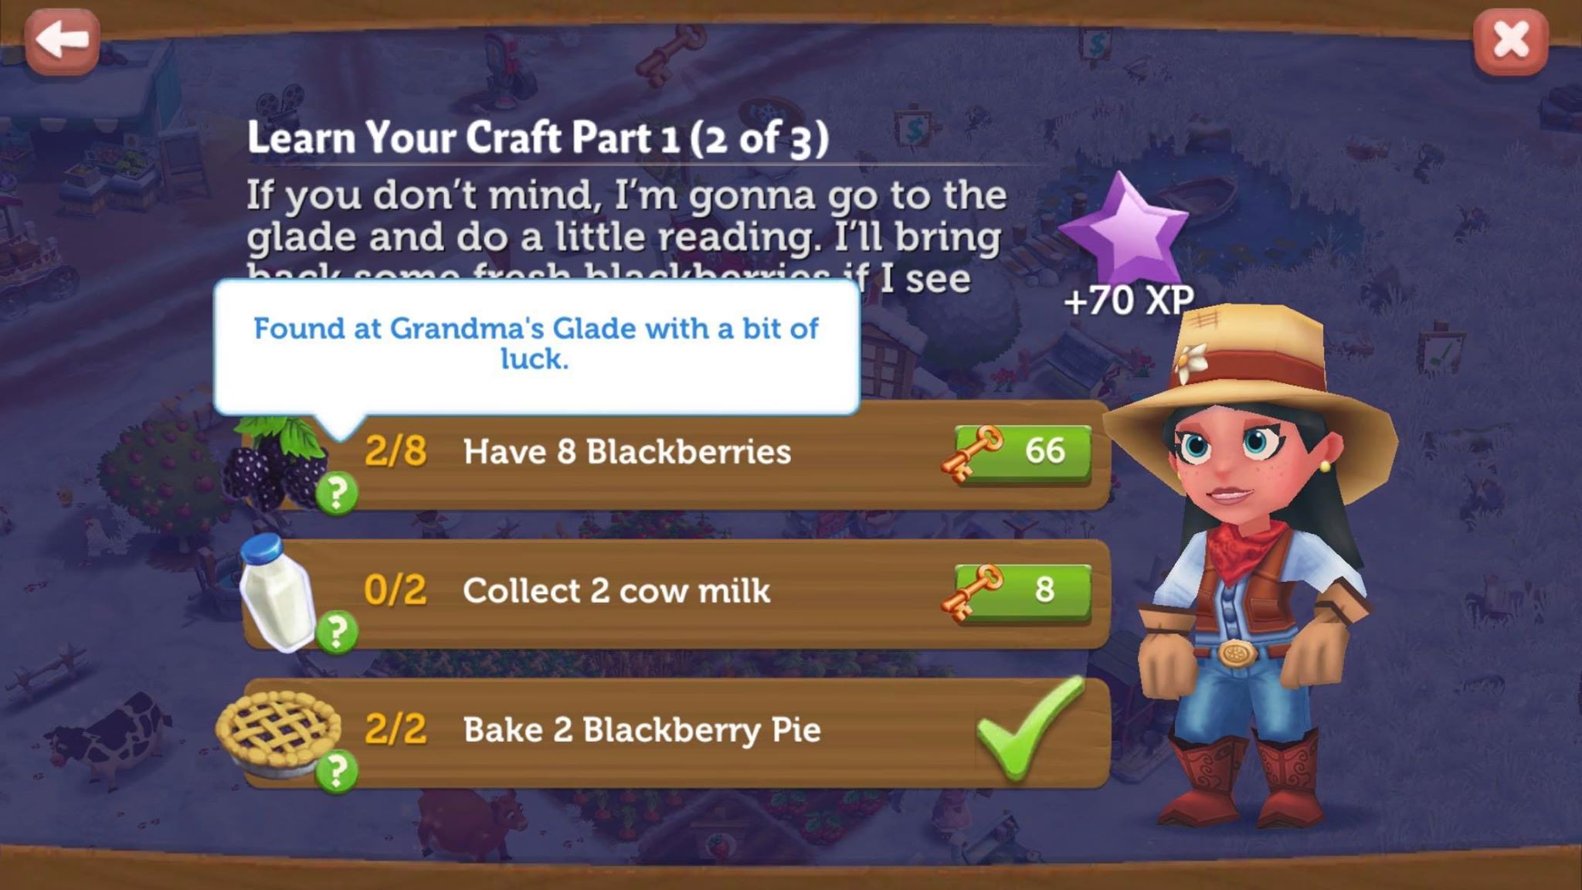
Tên tính năng: NHIỆM VỤ
Button "Close"
Mission Name
Mission description
Phần thưởng chi tiết hoàn thành cả 3 mission

*Các trạng thái mission:
1. Chưa hoàn thành:
- Hiển thị số lượng mà mission yêu cầu thực hiện, số này sẽ update realtime theo action của user, theo định dạng: Số lượng hoàn thành/số lượng yêu cầu
- Icon quest khi touch vào sẽ có hint bằng text hướng dẫn thực hiện quest
- Phần thưởng với trạng thái disable, touch vào hiện flying text "Hoàn thành tất cả các nhiệm vụ để nhận thưởng"
2. Hoàn thành mission:
Có icon dấu check hoàn thành bên cạnh mission
3. Hoàn thành quest group & nhận quà:
Khi cả 3 mission đều có dấu check hoàn thành, hiện button "nhận" ngay phần thưởng.
*NPC Tôm: Có thể cho thêm anim, và khung hội thoại ngẫu nhiên, fun fun
*Icon info nhấn giữ để hướng dẫn User hoàn thành Quest (Do user mới nên thêm icon để User nhìn thấy)
=> Khi user touch vào mission nào cũng bật hint hướng dẫn trong 3s

3. Status icon:
Xem mục GAMEPLAY/2. NPC Tôm

4. Status process bar notify: update 20/2
 | Chia thành 3 trường hợp:
 | Khi user có pack nhiệm vụ mới:
 | Noti "New" chỉ vào icon
 | Noti dạng thanh bar gắn text trỏ vào
 | Noti có anim trong khoảng 2 -3s sau đó chuyển về notify số 3

 | Khi User đang thực hiện quest bất kì trong pack
 | Trạng thái thể hiện số như hiện tại

 | Khi User hoàn thành tất cả các quest
 | Noti chuyển về "Done"
 | Nếu user chưa nhận quà ngay, noti chuyển động trong khoảng 2 - 3s và chuyển về dấu tick xanh hoàn thành
 | Nhận quà xong sẽ chuyển về trạng thái khi có quest mới

